(양식4) 실습장비 활용계획서
‣ 양식4 |  |  | 한이음 ICT멘토링 프로젝트 |  | 접수번호
5만원 이상 실습장비 활용 계획서

NO | 장비명 | 장비사진 |  | 신청장비 필요성 및 활용계획
1 | 초보자용 라즈베리파이3 스타터 키트 V2 | 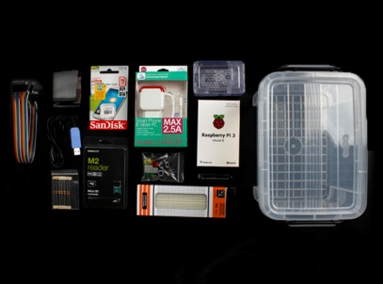 |  | 전반적인 시스템 개발에 필요한 환경을 제공해주고, Database, 모듈들의 시스템 구현에 필요한 장비.

2 | 라즈베리파이 NOIR 적외선 카메라모듈 V2 | 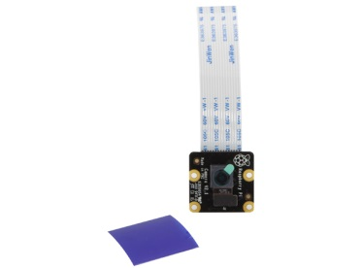 |  | 움직이는 피사체를 감지하고 촬영하는 시스템 개발에 필요한 카메라 모듈. 나뭇잎이나 흔들리는 모든것에 반응하여 찍히는 것이 아니라 사람이 움직였을 때 찍히도록 하기 위한 카메라 모듈. 또한 어두운 밤이나 저조도 환경에서도 침입을 탐지하여 촬영을 할 수 있도록 하기 위한 카메라 모듈

3 | 얼굴인식 모듈 [Voyager] | 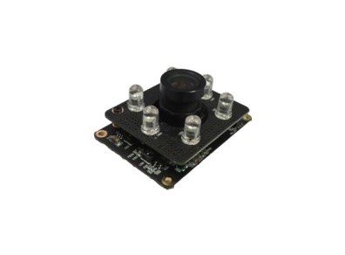 |  | 얼굴 인식 시스템의 구현에 있어서 메인이 되는 얼굴 인식 모듈. 해당 카메라를 사용하여 얼굴을 인식하여 등록된 사용자 인지 아닌지를 판별하기 위함. 저장된 데이터와 비교하여 승인된 사람인지 외부인인지 구분할 수 있게 해주는 얼굴인식 모듈. 이 모듈을 이용하여 침입자를 탐지하는 시스템 개발에 사용

4 | 적외선 거리측정 센서 | 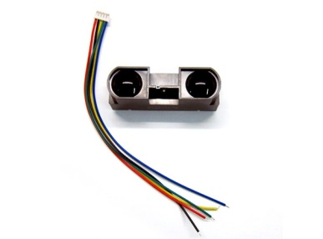 |  | 적외선 거리측정 센서를 이용하여 특정한 장소(사람이 드나드는 입구나 사각지대)에 세팅하여 일정 거리안에 물체가 감지 됐을경우 센서가 작동하여 침입을 감지 할수 있게 해주는 센서. 또한 완전한 저조도 환경에서 움직이는 피사체를 탐지 하기 위해 필요한 센서

5

6

7

8

9

10

